상품제안서
미니엔 핸디프로 무선 미니 청소기 2세대 | 상품코드: S46196

 |  |  |  |  |  |  | 02-713-8555 | www.synergygift.co.kr
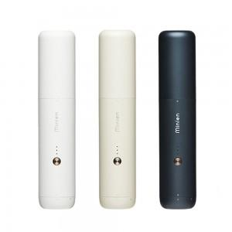

【상세/제작정보】

【인쇄/포장옵션】 | 스티커 / 포장불가능

【공급단가】 | 수량 | 5~ | 10~ | 50~ | 100~ | 3,000~
*VAT별도 | 단가 | 108,100원 | 105,400원 | 100,200원 | 97,500원 | 95,800원

【상품 URL】 | https://www.synergygift.co.kr:443/src/goods_detail.php?gdno=46196

